Tabelle1
Part 1 |  | Part 2 |  |  |  |  |  |  |  | Template Richtlinien: | Konzentration / M | Aktivität a [Bq] | mittlerer Aktivitätskoeffizienten y | Aktivitätskoeffizienten_Theo y |  |  | 15 °C |  |  |  |  | 20 °C |  |  |  | 25 °C |  |  |  | 30°C
 |  |  |  |  |  |  |  |  |  | Nur orange Eingefärbte Felder Ausfüllen | 0.0005 | 0.00072 | 1.446 | nicht in Tabelle aufgelistet |  |  | Potential / V | Strom / µA | Reversible Zellspannung [V] | Gibbs-Energie [J/mol] |  | Potential / V | Strom / µA | Reversible Zellspannung [V] | Gibbs-Energie [J/mol] | Potential / V | Strom / µA | Reversible Zellspannung [V] | Gibbs-Energie [J/mol] | Potential / V | Strom / µA | Reversible Zellspannung [V] | Gibbs-Energie [J/mol]
Konzentration / M | E / V | 15 °C |  | 20 °C |  | 25 °C |  | 30°C |  | Auf die Einheiten achten | 0.001 | 0.00140 | 1.397 | 0.966 |  |  | 1.196 | 0 | -1.196 | 230792 |  | 1.198 | 0 | 1.198 | -231178 | 1.193 | 0 | -1.193 | 230213.21 | 1.202 | 0 | -1.202 | 231949.94
 |  | Potential / V | Strom / µA | Potential / V | Strom / µA | Potential / V | Strom / µA | Potential / V | Strom / µA | Nichts am Template verändern | 0.005 | 0.00562 | 1.123 | 0.928 |  |  | 1.221 | 0 | -1.221 | 235616 |  | 1.217 | 0 | 1.217 | -234844 | 1.216 | 0 | -1.216 | 234651.52 | 1.22 | 0 | -1.22 | 235423.4
0.0005 | 0.5992 | 1.196 | 0 | 1.198 | 0 | 1.193 | 0 | 1.202 | 0 |  | 0.01 | 0.01051 | 1.051 | 0.905 |  |  | 1.236 | 0 | -1.236 | 238511 |  | 1.239 | 0 | 1.239 | -239090 | 1.242 | 0 | -1.242 | 239668.74 | 1.234 | 0 | -1.234 | 238124.98
0.001 | 0.5646 | 1.221 | 0 | 1.217 | 0 | 1.216 | 0 | 1.22 | 0 |  | 0.05 | 0.04223 | 0.845 | 0.83 |  |  | 1.259 | 0 | -1.259 | 242949 |  | 1.254 | 0 | 1.254 | -241984 | 1.255 | 0 | -1.255 | 242177.35 | 1.255 | 0 | -1.255 | 242177.35
0.005 | 0.4886 | 1.236 | 0 | 1.239 | 0 | 1.242 | 0 | 1.234 | 0 |  | 1 | 0.78522 | 0.785 | 0.809 |  |  | 1.281 | 30 | -1.281 | 247195 |  | 1.28 | 10 | 1.28 | -247002 | 1.275 | 0 | -1.275 | 246036.75 | 1.28 | 0 | -1.28 | 247001.6
0.01 | 0.455 | 1.259 | 0 | 1.254 | 0 | 1.255 | 0 | 1.255 | 0 |  |  |  |  |  |  |  | 1.296 | 60 | -1.296 | 250089 |  | 1.3 | 20 | -1.3 | 250861 | 1.297 | 10 | -1.297 | 250282.09 | 1.298 | 20 | -1.298 | 250475.06
0.05 | 0.3782 | 1.281 | 30 | 1.28 | 10 | 1.275 | 0 | 1.28 | 0 |  |  |  |  |  |  |  | 1.313 | 130 | -1.313 | 253370 |  | 1.313 | 50 | -1.313 | 253370 | 1.321 | 40 | -1.321 | 254913.37 | 1.313 | 40 | -1.313 | 253369.61
1 | 0.2276 | 1.296 | 60 | 1.3 | 20 | 1.297 | 10 | 1.298 | 20 |  |  |  |  |  |  |  | 1.338 | 270 | -1.338 | 258194 |  | 1.338 | 140 | -1.338 | 258194 | 1.339 | 90 | -1.339 | 258386.83 | 1.338 | 130 | -1.338 | 258193.86
 |  | 1.313 | 130 | 1.313 | 50 | 1.321 | 40 | 1.313 | 40 |  |  |  |  |  |  |  | 1.355 | 400 | -1.355 | 261474 |  | 1.355 | 250 | -1.355 | 261474 | 1.357 | 200 | -1.357 | 261860.29 | 1.352 | 220 | -1.352 | 260895.44
Temperatur / °C | 25 | 1.338 | 270 | 1.338 | 140 | 1.339 | 90 | 1.338 | 130 |  |  |  |  |  |  |  | 1.376 | 610 | -1.376 | 265527 |  | 1.376 | 440 | -1.376 | 265527 | 1.369 | 280 | -1.369 | 264175.93 | 1.375 | 420 | -1.375 | 265333.75
 |  | 1.355 | 400 | 1.355 | 250 | 1.357 | 200 | 1.352 | 220 |  |  |  |  |  |  |  | 1.397 | 870 | -1.397 | 269579 |  | 1.397 | 670 | -1.397 | 269579 | 1.373 | 290 | -1.373 | 264947.81 | 1.397 | 700 | -1.397 | 269579.09
Temperatur | 298.15 | 1.376 | 610 | 1.376 | 440 | 1.369 | 280 | 1.375 | 420 |  |  |  |  |  |  |  | 1.414 | 1090 | -1.414 | 272860 |  | 1.416 | 900 | -1.416 | 273246 | 1.398 | 550 | -1.398 | 269772.06 | 1.415 | 930 | -1.415 | 273052.55
R | 8.314 | 1.397 | 870 | 1.397 | 670 | 1.373 | 290 | 1.397 | 700 |  |  |  |  |  |  |  | 1.431 | 1360 | -1.431 | 276140 |  | 1.434 | 1130 | -1.434 | 276719 | 1.412 | 720 | -1.412 | 272473.64 | 1.431 | 1200 | -1.431 | 276140.07
F | 96485 | 1.414 | 1090 | 1.416 | 900 | 1.398 | 550 | 1.415 | 930 |  |  |  |  |  |  |  | 1.45 | 1700 | -1.45 | 279807 |  | 1.454 | 1440 | -1.454 | 280578 | 1.43 | 1000 | -1.43 | 275947.1 | 1.455 | 1700 | -1.455 | 280771.35
 |  | 1.431 | 1360 | 1.434 | 1130 | 1.412 | 720 | 1.431 | 1200 |  |  |  |  |  |  |  | 1.47 | 2060 | -1.47 | 283666 |  | 1.472 | 1690 | -1.472 | 284052 | 1.455 | 1360 | -1.455 | 280771.35 | 1.474 | 2080 | -1.474 | 284437.78
 |  | 1.45 | 1700 | 1.454 | 1440 | 1.43 | 1000 | 1.455 | 1700 |  |  |  |  |  |  |  | 1.493 | 2440 | -1.493 | 288104 |  | 1.496 | 2090 | -1.496 | 288683 | 1.471 | 1670 | -1.471 | 283858.87 | 1.489 | 2400 | -1.489 | 287332.33
 |  | 1.47 | 2060 | 1.472 | 1690 | 1.455 | 1360 | 1.474 | 2080 |  |  |  |  |  |  |  | 1.506 | 2630 | -1.506 | 290613 |  | 1.513 | 2350 | -1.513 | 291964 | 1.488 | 2020 | -1.488 | 287139.36 | 1.515 | 2990 | -1.515 | 292349.55
 |  | 1.493 | 2440 | 1.496 | 2090 | 1.471 | 1670 | 1.489 | 2400 |  |  |  |  |  |  |  | 1.524 | 2930 | -1.524 | 294086 |  | 1.531 | 2580 | -1.531 | 295437 | 1.509 | 2480 | -1.509 | 291191.73 | 1.531 | 3380 | -1.531 | 295437.07
 |  | 1.506 | 2630 | 1.513 | 2350 | 1.488 | 2020 | 1.515 | 2990 |  |  |  |  |  |  |  | 1.531 | 3010 | -1.531 | 295437 |  | 1.551 | 2980 | -1.551 | 299296 | 1.533 | 3020 | -1.533 | 295823.01 | 1.546 | 3770 | -1.546 | 298331.62
 |  | 1.524 | 2930 | 1.531 | 2580 | 1.509 | 2480 | 1.531 | 3380
 |  | 1.531 | 3010 | 1.551 | 2980 | 1.533 | 3020 | 1.546 | 3770

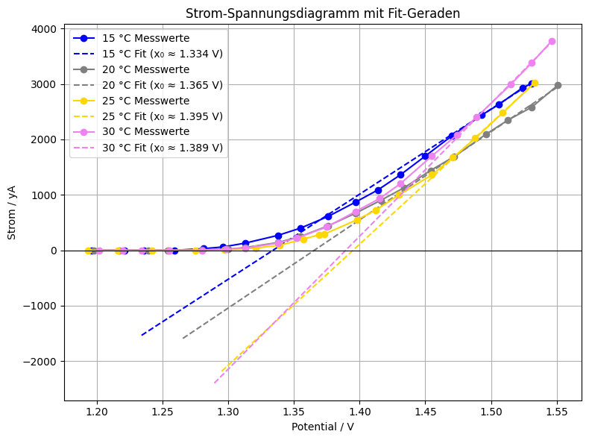
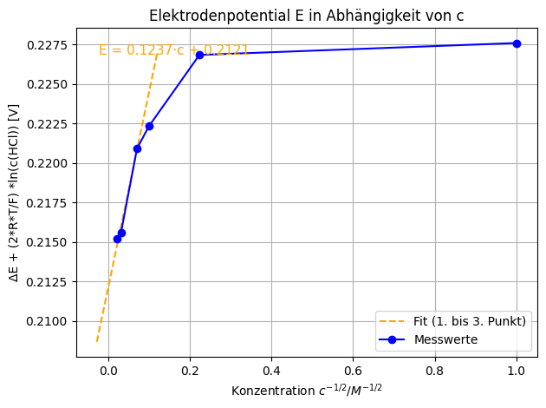

$c^{\frac{1}{2}}$ [${\left(\frac{mol}{L}\right)}^{\frac{1}{2}}$]
$$∆E+\frac{2RT}{F}∗\ln\left(c\left(HCl\right)\right)[V]$$
1 | 0.2276
0.22360679775 | 0.2268
0.1 | 0.2223
0.070710678119 | 0.2209
0.031622776602 | 0.2156
0.022360679775 | 0.2152

Teil 2:Grapf 2: Reversible Zellspannung gegen Temp.

0$,2121 ±0,0004V$
Ergebnis Standardelektrodenpotential +Fehler
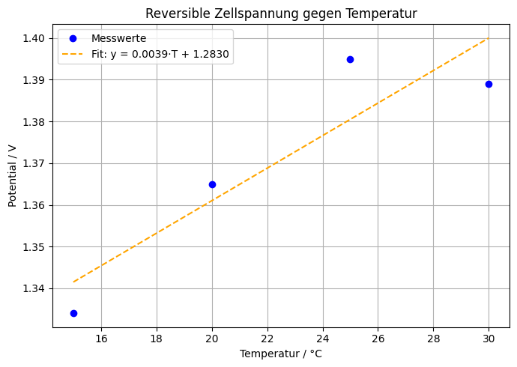

 |  |  |  |  |  |  |  |  |  |  |  |  |  |  |  |  | Reaktionsentropie:
 |  |  |  |  |  |  |  |  |  |  |  |  |  |  |  |  |  |  |  |  |  | Entropie_Theo | 243.29

 |  |  |  |  |  |  |  |  |  |  |  |  |  |  |  |  |  |  |  | DeltaG_Theo | 262400

 |  | 15 °C |  | 20 °C |  | 25 °C |  | 30°C
 |  | Potential / V | Strom / µA | Potential / V | Strom / µA | Potential / V | Strom / µA | Potential / V | Strom / µA |  |  |  |  |  |  | 1
 |  | 1.196 | 0 | 1.198 | 0 | 1.193 | 0 | 1.202 | 0
 |  | 1.221 | 0 | 1.217 | 0 | 1.216 | 0 | 1.22 | 0 |  |  | Reversible Zellspannung
 |  | 1.236 | 0 | 1.239 | 0 | 1.242 | 0 | 1.234 | 0
 |  | 1.259 | 0 | 1.254 | 0 | 1.255 | 0 | 1.255 | 0 |  |  | T [°C] | Abscheidungsspannung [V] | Reversible Zellspannung[V] | DeltaG [J/mol]
 |  | 1.281 | 30 | 1.28 | 10 | 1.275 | 0 | 1.28 | 0 |  |  | 15 | 1.431 | -1.431 | 276140.07 |  | DeltaG_Theo [J/mol] | 262400
 |  | 1.296 | 60 | 1.3 | 20 | 1.297 | 10 | 1.298 | 20 |  |  | 20 | 1.414 | -1.414 | 272859.58
 |  | 1.313 | 130 | 1.323 | 50 | 1.321 | 40 | 1.313 | 40 |  |  | 25 | 1.395 | -1.395 | 269193.15 |  |  |  |  |  | eventuell -deltaE
 |  | 1.338 | 270 | 1.358 | 140 | 1.339 | 90 | 1.338 | 130 |  |  | 30 | 1.403 | -1.403 | 270736.91
 |  | 1.355 | 400 | 1.375 | 250 | 1.357 | 200 | 1.352 | 220
 |  | 1.376 | 610 | 1.396 | 440 | 1.369 | 280 | 1.375 | 420
 |  | 1.397 | 870 | 1.422 | 670 | 1.373 | 290 | 1.397 | 700
 |  | 1.414 | 1090 | 1.439 | 900 | 1.398 | 550 | 1.415 | 930
 |  | 1.431 | 1360 | 1.449 | 1130 | 1.412 | 720 | 1.431 | 1200
 |  | 1.458 | 1700 | 1.475 | 1440 | 1.43 | 1000 | 1.455 | 1700
 |  | 1.478 | 2060 | 1.489 | 1690 | 1.455 | 1360 | 1.474 | 2080
 |  | 1.499 | 2440 | 1.509 | 2090 | 1.471 | 1670 | 1.481 | 2400
 |  | 1.506 | 2630 | 1.526 | 2350 | 1.488 | 2020 | 1.499 | 2990
 |  | 1.511 | 2930 | 1.531 | 2580 | 1.509 | 2480 | 1.515 | 3380
 |  | 1.516 | 3010 | 1.551 | 2980 | 1.533 | 3020 | 1.524 | 3770

